상품제안서
알파 소프트 하트 젤펜 | 상품코드: F17927

 |  |  |  |  |  |  | 02-412-0044 | www.easy1.co.kr
 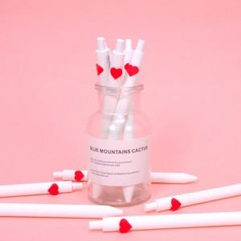 

【상세/제작정보】 | <p>기본포장형태 - 100개씩 지퍼백 포장</p><p>&nbsp;</p><p>개별 OPP포장 유료옵션 + 150원 추가</p><p>&nbsp;</p>

【인쇄/포장옵션】 | 레이저 / OPP(비닐)

【공급단가】 | 수량 | 300~ | 500~ | 1,000~ | 3,000~ | 5,000~
*VAT별도 | 단가 | 1,710원 | 1,650원 | 1,590원 | 1,520원 | 1,480원

【상품 URL】 | https://easy1.co.kr:443/src/goods_detail.php?gdno=17927

